Kolorimetrik
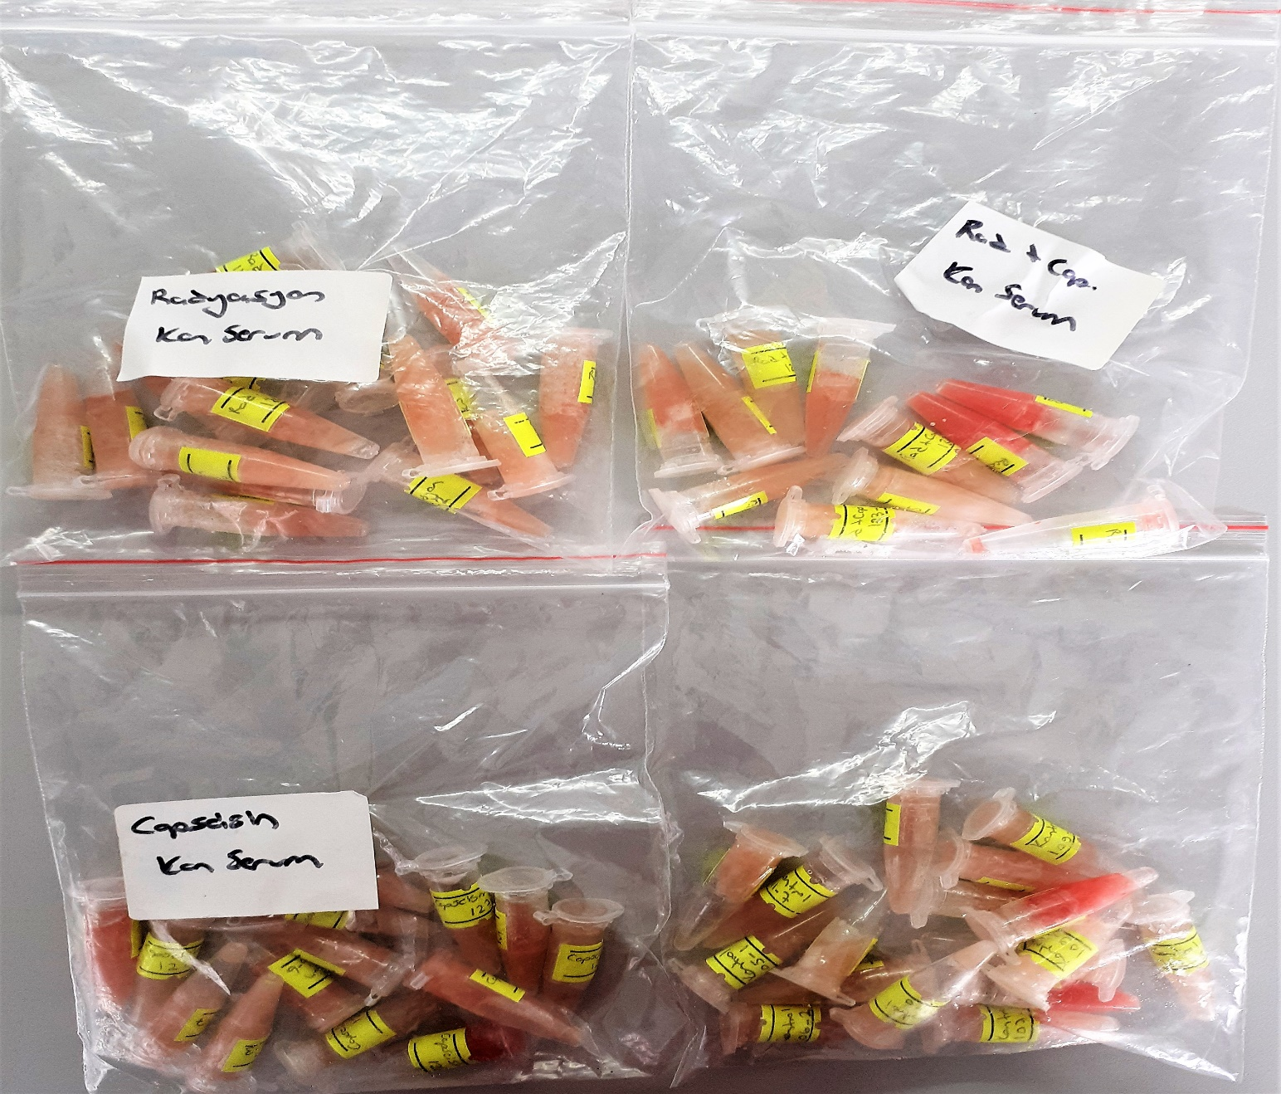
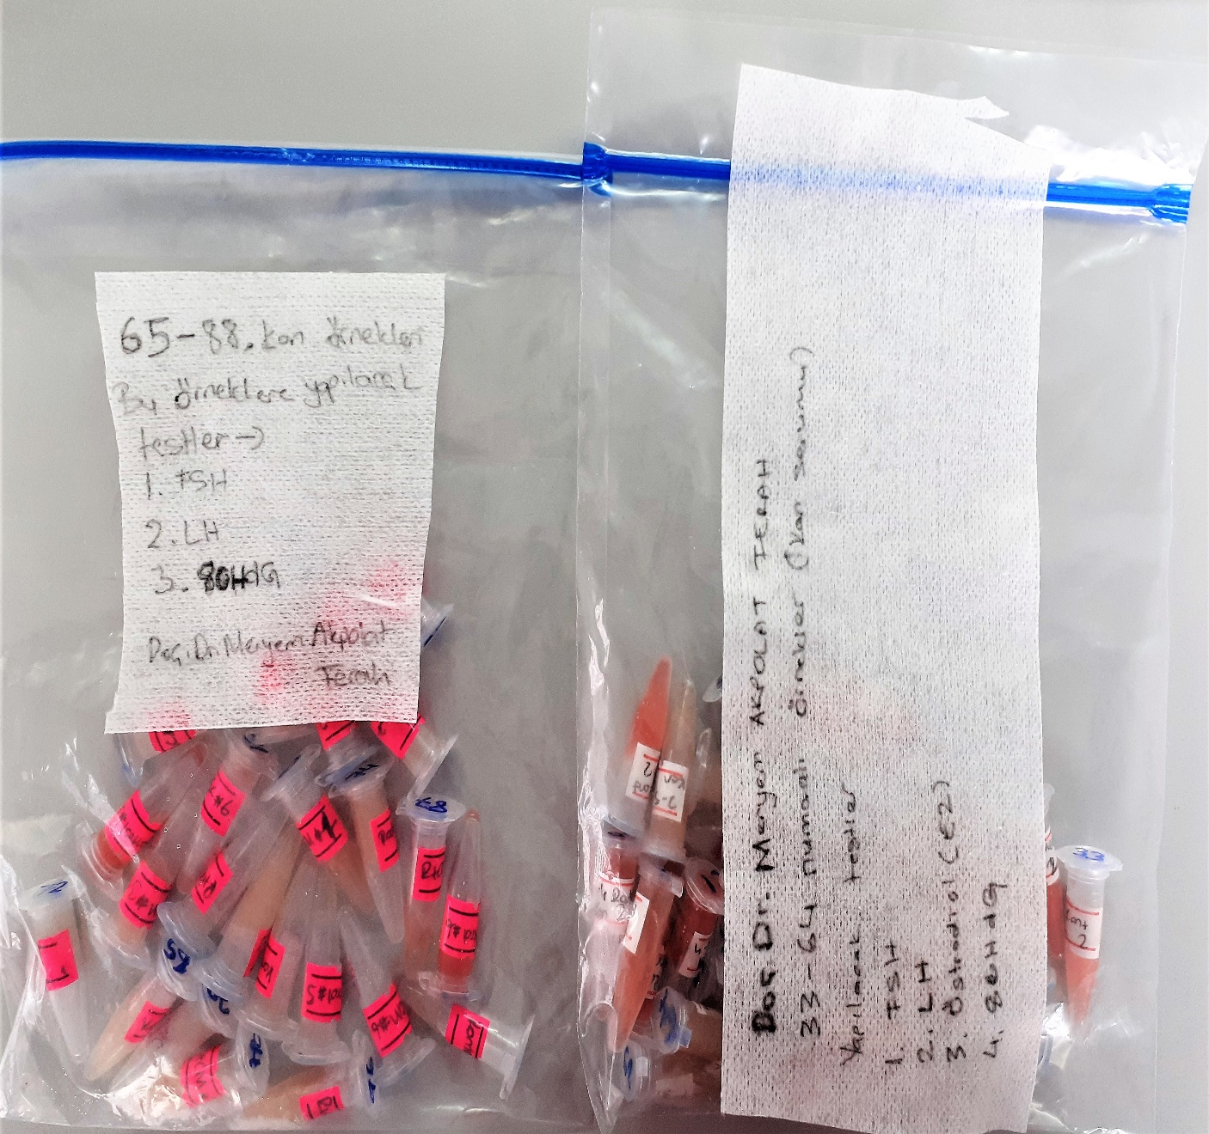
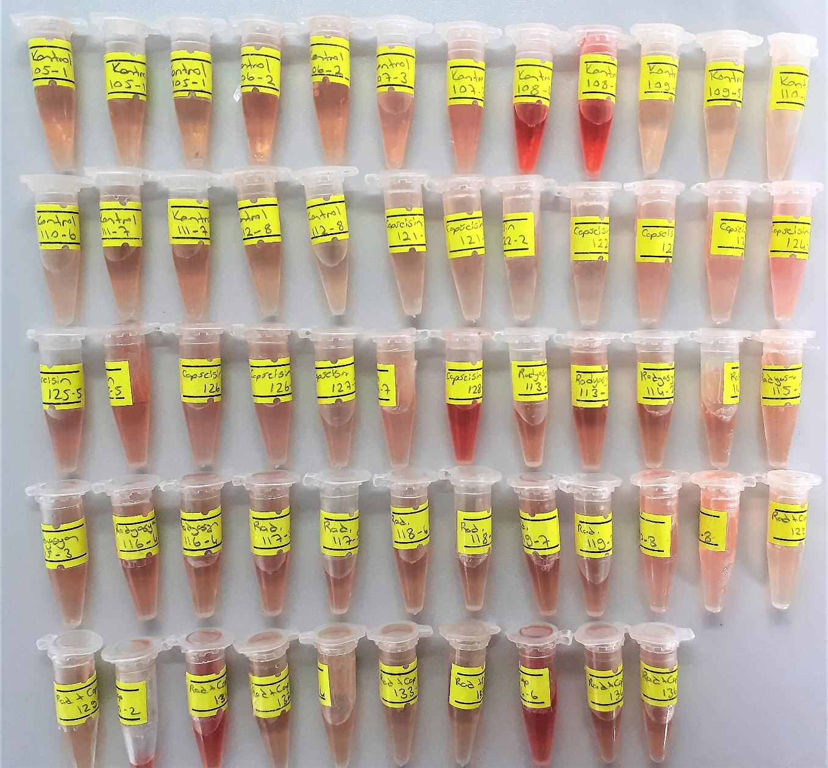
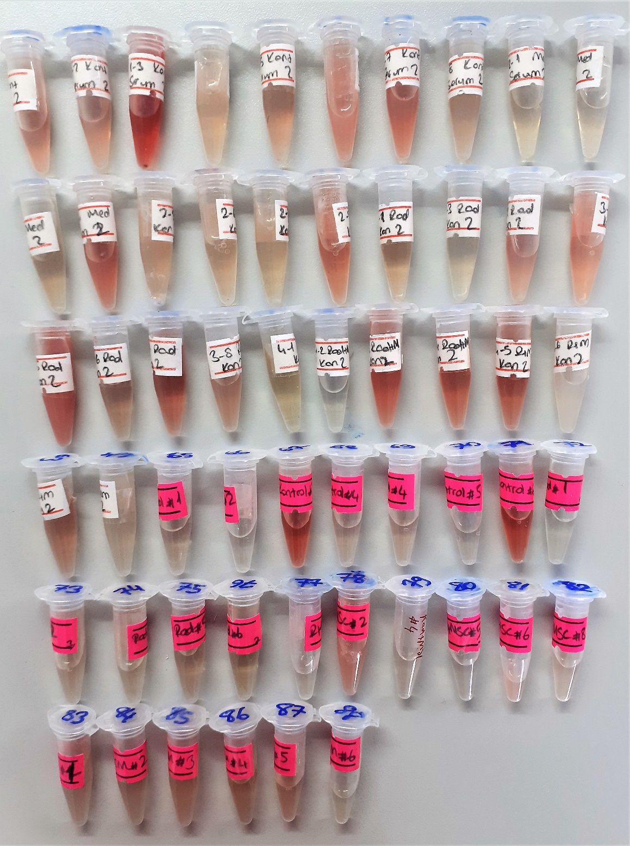
Numune Adı | TAS(mmol/L) | TOS (µmol/L) | OSI | PON-1(U/L) | TTL(µmol/L) | NTL(µmol/L) | Disülfit (µmol/L) | MDA (nmol/ml) | not
kontrol(105-1) | 1.44 | 10.08 | 0.700 | 555 | 272 | 227 | 22.5 | 0.09
kontrol(106-2) | 1.38 | 8.07 | 0.585 | 60 | 249 | 221 | 14 | 0.07
kontrol(107-3) | 1.21 | 12.74 | 1.053 | 45 | 280 | 244 | 18 | 0.13 |  | Bu çalışmada "Relassay" marka kitler kullanılmıştır.
kontrol(108-4) | 1.53 | 32.67 | 2.135 | 919 | 530 | 506 | 12 | 0.24 | yüksek hemolizli | Kullanılan cihaz: Mindray marka BS300 model tam otomatik biyokimya cihazı
kontrol(109-5) | 1.26 | 7.77 | 0.617 | 50 | 288 | 253 | 17.5 | 0.07
kontrol(110-6) | 1.44 | 6.47 | 0.449 | 81 | 360 | 290 | 35 | 0.21 | hafif lipemi
kontrol(111-7) | 1.29 | 9.27 | 0.719 | 744 | 249 | 226 | 11.5 | 0.07
kontrol(112-8) | 1.25 | 7.05 | 0.564 | 53 | 245 | 213 | 16 | 0.06
capseisin(121-1) | 1.09 | 7.25 | 0.665 | 466 | 309 | 244 | 32.5 | 0.07
capseisin(122-2) | 1.01 | 10.71 | 1.060 | 580 | 280 | 176 | 52 | 0.03
capseisin(123-3) | 1.52 | 10.23 | 0.673 | 870 | 351 | 207 | 72 | 0.1 |  | not: zonguldaktan gelen grupta 32 değil 31 numune vardı.
capseisin(124-4) | 1.24 | 16.02 | 1.292 | 497 | 352 | 213 | 69.5 | 0.08 |  | Y.N: yetersiz numune
capseisin(125-5) | 1.29 | 12.15 | 0.942 | 499 | 296 | 181 | 57.5 | 0.08 |  | TAS: Total Antioxidant Status
capseisin(126-6) | 1.11 | 13.75 | 1.239 | 984 | 296 | 135 | 80.5 | 0.17 | lipemi | TOS: Total Oxidant Status
capseisin(127-7) | 1.49 | 11.67 | 0.783 | 573 | 441 | 290 | 75.5 | 0.16 | lipemi | PON1: Paraoxanase1
capseisin(128-8) | 1.46 | 27.25 | 1.866 | 60 | 536 | 373 | 81.5 | 0.3 | hemolizli | TTL: Total Thıol
radyasyon(113-1) | 1.13 | 10.55 | 0.934 | 66 | 335 | 184 | 75.5 | 0.06 |  | NTL: Native Thıol
radyasyon(114-2) | 1.11 | 23.93 | 2.156 | 1146 | 318 | 157 | 80.5 | 0.14 |  | OSI: Oxidative Stress Index
radyasyon(115-3) | 1.17 | 6.84 | 0.585 | 51 | 349 | 203 | 73 | 0.05 |  | MDA: Malondialdehyde
radyasyon(116-4) | 1.1 | 10.4 | 0.945 | 574 | 311 | 214 | 48.5 | 0.05
radyasyon(117-5) | 0.98 | 11.9 | 1.214 | 963 | 266 | 104 | 81 | 0.06
radyasyon(118-6) | 0.9 | 8.64 | 0.960 | 1016 | 382 | 71 | 155.5 | 0.04
radyasyon(119-7) | 1.07 | 14.52 | 1.357 | 1187 | 459 | 189 | 135 | 0.15
radyasyon(120-8) | 0.77 | 10.84 | 1.408 | 496 | 537 | 66 | 235.5 | 0.09 | lipemi
rad+cap(129-1) | 1.27 | 24.48 | 1.928 | 17 | 744 | 332 | 206 | 0.02 | hemolizli
rad+cap(130-2) | 0.83 | 5.49 | 0.661 | 449 | 227 | 110 | 58.5 | Y.N
rad+cap(131-3) | 1.14 | 24.94 | 2.188 | 955 | 516 | 233 | 141.5 | 0.18 | hemolizli
rad+cap(132-4) | 0.81 | 6.18 | 0.763 | 485 | 238 | 40 | 99 | 0.04
rad+cap(133-5) | 0.86 | 4.96 | 0.577 | 456 | 207 | 97 | 55 | 0.04
rad+cap(134-6) | 1.05 | 23.88 | 2.274 | 465 | 536 | 295 | 120.5 | 0.18 | hemolizli
rad+cap(136-8) | 0.98 | 10.34 | 1.055 | 1035 | 242 | 108 | 67 | 0.08

FSH
3.3496 | 1.587 | 1.7506 | 1.7585 | 0.3678 | 1.806 | 1.8725 | 2.3877 | 2.0663 | 0.8808 | 1.5315 | 1.3938
2.8974 | 1.2606 | 1.6132 | 1.8931 | 0.7962 | 2.0014 | 2.0622 | 2.5411 | 1.2917 | 1.069 | 0.9409 | 0.9237
2.2669 | 1.7474 | 1.5264 | 0.9464 | 1.5794 | 2.1997 | 2.0559 | 1.8956 | 0.3421 | 0.8124 | 1.0884 | 1.449
1.5666 | 2.0686 | 1.3311 | 1.2817 | 1.1319 | 2.6762 | 2.1953 | 2.4551 | 1.7266 | 0.8637 | 0.7534 | 0.9698
1.1528 | 1.8652 | 2.3032 | 1.5317 | 1.9488 | 1.6296 | 1.8126 | 1.833 | 1.5681 | 0.703 | 0.778 | 1.7159
0.8713 | 1.7391 | 1.4724 | 1.2574 | 1.13 | 2.1926 | 1.7796 | 2.4862 | 1.8071 | 0.9206 | 1.555 | 1.5305
0.5666 | 1.7067 | 1.675 | 1.9905 | 1.1628 | 2.3907 | 2.2595 | 2.3662 | 1.8776 | 0.9124 | 1.179 | 1.4699
0.3061 | 1.7741 | 1.872 | 1.279 | 2.427 | 2.3611 | 2.0027 | 1.3661 | 2.0629 | 0.826 | 0.8151 | 0.2271
FSH

 | abs | abs-blnk | expected | observed
std1 | 3.3496 | 3.0435 | 200
std2 | 2.8974 | 2.5913 | 100 | 98.042340786
std3 | 2.2669 | 1.9608 | 50 | 54.78266009
std4 | 1.5666 | 1.2605 | 25 | 22.335811945
std5 | 1.1528 | 0.8467 | 12.5 | 10.881151299
std6 | 0.8713 | 0.5652 | 6.25 | 6.3654358606
std7 | 0.5666 | 0.2605 | 3.13 | 4.4677509452
blank | 0.3061 | 0
numune | abs | abs-blnk | Result (ng/ml)
1 | 1.587 | 1.2809 | 23.048803724
2 | 1.2606 | 0.9545 | 13.312999555
3 | 1.7474 | 1.4413 | 29.140370696
4 | 2.0686 | 1.7625 | 43.928359531 |  |  |  |  |  |  | concentration(ng/ml)
5 | 1.8652 | 1.5591 | 34.162737932
6 | 1.7391 | 1.433 | 28.804024349
7 | 1.7067 | 1.4006 | 27.513133907
8 | 1.7741 | 1.468 | 30.237996784
9 | 1.7506 | 1.4445 | 29.270662465 |  |  |  | (1-31)arası numunler zonguldaktan gelen grup
10 | 1.6132 | 1.3071 | 23.984948274 |  |  |  | (32-87) arası numuneler Adanadan gelen grup
11 | 1.5264 | 1.2203 | 20.971581819 |  |  |  | Toplamda 87 numune çalıştık.
12 | 1.3311 | 1.025 | 15.113838125
13 | 2.3032 | 1.9971 | 56.912170692 |  |  |  | not: zonguldaktan gelen grupta 32 değil 31 numune vardı.
14 | 1.4724 | 1.1663 | 19.224192006
15 | 1.675 | 1.3689 | 26.284150283
16 | 1.872 | 1.5659 | 34.466838182
17 | 1.7585 | 1.4524 | 29.593788288
18 | 1.8931 | 1.587 | 35.420298629
19 | 0.9464 | 0.6403 | 7.3106651507
20 | 1.2817 | 0.9756 | 13.834524122
21 | 1.5317 | 1.2256 | 21.148346422
22 | 1.2574 | 0.9513 | 13.235207562
23 | 1.9905 | 1.6844 | 40.01480345
24 | 1.279 | 0.9729 | 13.766957058
25 | 0.3678 | 0.0617 | 4.9053196455
26 | 0.7962 | 0.4901 | 5.6090453854
27 | 1.5794 | 1.2733 | 22.781550771
28 | 1.1319 | 0.8258 | 10.454700959
29 | 1.9488 | 1.6427 | 38.008867438
30 | 1.13 | 0.8239 | 10.416657967
31 | 1.1628 | 0.8567 | 11.090367493
32 | 2.427 | 2.1209 | 64.506612116
33 | 1.806 | 1.4999 | 31.580687367
34 | 2.0014 | 1.6953 | 40.548735129
35 | 2.1997 | 1.8936 | 50.956862591
36 | 2.6762 | 2.3701 | 81.349748801
37 | 1.6296 | 1.3235 | 24.582627817
38 | 2.1926 | 1.8865 | 50.561480247
39 | 2.3907 | 2.0846 | 62.226635416
40 | 2.3611 | 2.055 | 60.400136525
41 | 1.8725 | 1.5664 | 34.489259599
42 | 2.0622 | 1.7561 | 43.599976283
43 | 2.0559 | 1.7498 | 43.27806347
44 | 2.1953 | 1.8892 | 50.71163803
45 | 1.8126 | 1.5065 | 31.862739307
46 | 1.7796 | 1.4735 | 30.467064367
47 | 2.2595 | 1.9534 | 54.353958686
48 | 2.0027 | 1.6966 | 40.612680566
49 | 2.3877 | 2.0816 | 62.040181353
50 | 2.5411 | 2.235 | 71.960436725
51 | 1.8956 | 1.5895 | 35.534255595
52 | 2.4551 | 2.149 | 66.301847941
53 | 1.833 | 1.5269 | 32.743757155
54 | 2.4862 | 2.1801 | 68.319568143
55 | 2.3662 | 2.0601 | 60.712745559
56 | 1.3661 | 1.06 | 16.0696876
57 | 2.0663 | 1.7602 | 43.810188934
58 | 1.2917 | 0.9856 | 14.086898614
59 | 1.3421 | 1.036 | 15.409828336
60 | 1.7266 | 1.4205 | 28.301831305
61 | 1.5681 | 1.262 | 22.387763204
62 | 1.8071 | 1.501 | 31.627594741
63 | 1.8776 | 1.5715 | 34.718436177
64 | 2.0629 | 1.7568 | 43.635826404
65 | 0.8808 | 0.5747 | 6.4745724867
66 | 1.069 | 0.7629 | 9.2595112198
67 | 0.8124 | 0.5063 | 5.7562342503
68 | 0.8637 | 0.5576 | 6.2803022202
69 | 0.703 | 0.3969 | 4.932947701
70 | 0.9206 | 0.6145 | 6.9646456953
71 | 0.9124 | 0.6063 | 6.8593379103
72 | 0.826 | 0.5199 | 5.8865850034
73 | 1.1315 | 0.8254 | 10.446681864
74 | 0.9409 | 0.6348 | 7.2350321806
75 | 1.0884 | 0.7823 | 9.6140111679
76 | 0.7534 | 0.4473 | 5.2624504119
77 | 0.778 | 0.4719 | 5.454166261
78 | 1.555 | 1.2489 | 21.936599507
79 | 1.179 | 0.8729 | 11.436403278
80 | 0.8151 | 0.509 | 5.781620021
81 | 1.3938 | 1.0877 | 16.855249786
82 | 0.9237 | 0.6176 | 7.0050436122
83 | 1.449 | 1.1429 | 18.497310384
84 | 0.9698 | 0.6637 | 7.6437703283
85 | 0.9159 | 0.6098 | 6.9040109656
86 | 1.5305 | 1.2244 | 21.108241882
87 | 1.4699 | 1.1638 | 19.145658996

LH
0.8203 | 0.113 | 0.1344 | 0.1292 | 0.1431 | 0.2522 | 0.1041 | 0.0852 | 0.1472 | 0.1143 | 0.174 | 0.1701
0.4813 | 0.1366 | 0.1159 | 0.1182 | 0.0373 | 0.1868 | 0.2155 | 0.1259 | 0.1491 | 0.22 | 0.1807 | 0.2396
0.2336 | 0.1161 | 0.1054 | 0.0724 | 0.1758 | 0.1751 | 0.2043 | 0.1884 | 0.1494 | 0.1523 | 0.1721 | 0.2621
0.1289 | 0.1159 | 0.1569 | 0.1106 | 0.1561 | 0.1424 | 0.1015 | 0.1839 | 0.1411 | 0.1644 | 0.1337 | 0.1328
0.0819 | 0.1164 | 0.1631 | 0.1029 | 0.1835 | 0.1884 | 0.3194 | 0.1413 | 0.1495 | 0.1069 | 0.1513 | 0.1391
0.0583 | 0.1685 | 0.1144 | 0.0615 | 0.1934 | 0.2243 | 0.8039 | 0.1443 | 0.144 | 0.2151 | 0.3297 | 0.1622
0.045 | 0.0914 | 0.1985 | 0.1188 | 0.1547 | 0.1652 | 0.1644 | 0.187 | 0.1531 | 0.1245 | 0.2909
0.035 | 0.1537 | 0.2048 | 0.1739 | 0.2745 | 0.1517 | 0.1144 | 0.1442 | 0.1446 | 0.1737 | 0.196

LH
0.7853 | 100
0.4463 | 50
0.1986 | 25
0.0939 | 12.5
0.0469 | 6.25
0.0233 | 3.13
0.01
 | abs | abs-blnk | expected | observed
std1 | 0.8203 | 0.7853 | 100 | 99.518851681
std2 | 0.4813 | 0.4463 | 50 | 52.003380569
std3 | 0.2336 | 0.1986 | 25 | 22.589378382
std4 | 0.1289 | 0.0939 | 12.5 | 11.503162082
std5 | 0.0819 | 0.0469 | 6.25 | 6.7867900646
std6 | 0.0583 | 0.0233 | 3.13 | 4.4793857279
std7 | 0.045 | 0.01
blank | 0.035 | 0 | *

 | abs | abs-blnk | Result (ng/ml)
1 | 0.113 | 0.078 | 9.889574084
2 | 0.1366 | 0.1016 | 12.291218163
3 | 0.1161 | 0.0811 | 10.202724642
4 | 0.1159 | 0.0809 | 10.18250021
5 | 0.1164 | 0.0814 | 10.233066766 |  |  |  |  |  | concentration(mlU/ml)
6 | 0.1685 | 0.1335 | 15.602131447
7 | 0.0914 | 0.0564 | 7.727095821
8 | 0.1537 | 0.1187 | 14.056796075
9 | 0.1344 | 0.0994 | 12.06561762 |  |  |  | (1-31) arası Zonguldaktan gelen grup
10 | 0.1159 | 0.0809 | 10.18250021 |  |  |  | (32-87) arası Adanadan gelen grup
11 | 0.1054 | 0.0704 | 9.1248183962 |  |  |  | Y.N: Yetersiz numune
12 | 0.1569 | 0.1219 | 14.389567725 |  |  |  | Toplam 86 numune çalıştık
13 | 0.1631 | 0.1281 | 15.036440075
14 | 0.1144 | 0.0794 | 10.030910044
15 | 0.1985 | 0.1635 | 18.783625357
16 | 0.2048 | 0.1698 | 19.460086492
17 | 0.1292 | 0.0942 | 11.533784534
18 | 0.1182 | 0.0832 | 10.415257482
19 | 0.0724 | 0.0374 | 5.8530727388
20 | 0.1106 | 0.0756 | 9.6476167554
21 | 0.1029 | 0.0679 | 8.8741756754
22 | 0.0615 | 0.0265 | 4.7898713272
23 | 0.1188 | 0.0838 | 10.476040282
24 | 0.1739 | 0.1389 | 16.169951558
25 | 0.1431 | 0.1081 | 12.959829351
26 | 0.0373 | Y.N
27 | 0.1758 | 0.1408 | 16.370246385
28 | 0.1561 | 0.1211 | 14.30630473
29 | 0.1835 | 0.1485 | 17.184665677
30 | 0.1934 | 0.1584 | 18.238136131
31 | 0.1547 | 0.1197 | 14.160706913
32 | 0.2745 | 0.2395 | 27.137461985
33 | 0.2522 | 0.2172 | 24.642560136
34 | 0.1868 | 0.1518 | 17.535027503
35 | 0.1751 | 0.1401 | 16.296422893
36 | 0.1424 | 0.1074 | 12.887676875
37 | 0.1884 | 0.1534 | 17.705186072
38 | 0.2243 | 0.1893 | 21.572258419
39 | 0.1652 | 0.1302 | 15.256178212
40 | 0.1517 | 0.1167 | 13.849193404
41 | 0.1041 | 0.0691 | 8.9944272398
42 | 0.2155 | 0.1805 | 20.615636205
43 | 0.2043 | 0.1693 | 19.406293247
44 | 0.1015 | 0.0665 | 8.7340150473
45 | 0.3194 | 0.2844 | 32.270963123
46 | 0.8039 | 0.7689 | 97.027054472
47 | 0.1644 | 0.1294 | 15.172430484
48 | 0.1144 | 0.0794 | 10.030910044
49 | 0.0852 | 0.0502 | 7.11267578
50 | 0.1259 | 0.0909 | 11.197298928
51 | 0.1884 | 0.1534 | 17.705186072
52 | 0.1839 | 0.1489 | 17.227091436
53 | 0.1413 | 0.1063 | 12.774366685
54 | 0.1443 | 0.1093 | 13.083602531
55 | 0.187 | 0.152 | 17.556287104
56 | 0.1442 | 0.1092 | 13.073284085
57 | 0.1472 | 0.1122 | 13.383155049
58 | 0.1491 | 0.1141 | 13.579746484
59 | 0.1494 | 0.1144 | 13.610811327
60 | 0.1411 | 0.1061 | 12.753774322
61 | 0.1495 | 0.1145 | 13.621167735
62 | 0.144 | 0.109 | 13.052649381
63 | 0.1531 | 0.1181 | 13.994484613
64 | 0.1446 | 0.1096 | 13.114562252
65 | 0.1143 | 0.0793 | 10.020809873
66 | 0.22 | 0.185 | 21.104111725
67 | 0.1523 | 0.1173 | 13.911443544
68 | 0.1644 | 0.1294 | 15.172430484
69 | 0.1069 | 0.0719 | 9.2754230346
70 | 0.2151 | 0.1801 | 20.572287701
71 | 0.1245 | 0.0895 | 11.054787635
72 | 0.1737 | 0.1387 | 16.148883223
73 | 0.174 | 0.139 | 16.180486821
74 | 0.1807 | 0.1457 | 16.888012413
75 | 0.1721 | 0.1371 | 15.980441661
76 | 0.1337 | 0.0987 | 11.993909727
77 | 0.1513 | 0.1163 | 13.807707911
78 | 0.3297 | 0.2947 | 33.469334433
79 | 0.2909 | 0.2559 | 28.99544415
80 | 0.196 | 0.161 | 18.515991421
81 | 0.1701 | 0.1351 | 15.770152517
82 | 0.2396 | 0.2046 | 23.248935601
83 | 0.2621 | 0.2271 | 25.745681439
84 | 0.1328 | 0.0978 | 11.901766425
85 | 0.1391 | 0.1041 | 12.548011302
86 | 0.1622 | 0.1272 | 14.94236514

AMH
3.2558 | 3.668 | 3.242 | 3.2287 | 1.7564 | 2.3969 | 2.3873 | 2.4661 | 2.3545 | 1.8601 | 2.1897 | 0.1936
3.0179 | 3.5661 | 3.5118 | 3.9641 | 0.1955 | 2.6853 | 2.936 | 3.1624 | 3.089 | 2.6151 | 2.635 | 1.8789
2.1405 | 3.3613 | 3.3613 | 1.568 | 0.1766 | 2.8665 | 2.8172 | 3.0694 | 2.4815 | 2.7548 | 2.5802 | 2.7503
1.5949 | 3.3596 | 3.2627 | 3.2927 | 3.4388 | 3.2774 | 3.1166 | 2.9995 | 3.0586 | 2.6984 | 2.3037 | 3.1835
1.0805 | 3.5958 | 3.4632 | 3.4197 | 3.7419 | 1.931 | 2.8669 | 2.5629 | 2.6888 | 2.6927 | 2.9785 | 1.4564
0.6962 | 3.3959 | 3.3581 | 3.1048 | 3.4161 | 2.3617 | 2.7605 | 3.5078 | 2.6627 | 2.6047 | 2.9529 | 2.5769
0.2962 | 3.3973 | 3.0154 | 3.7397 | 3.6258 | 2.7855 | 2.9763 | 3.1834 | 2.7185 | 2.7807 | 1.351 | 2.5067
0.2503 | 3.7168 | 0.2402 | 3.4863 | 2.9244 | 2.4664 | 2.8083 | 3.2696 | 2.8655 | 2.9534 | 2.753

AMH
3.0055
2.7676 | 2000
1.8902 | 1000
1.3446 | 500
0.8302 | 250
0.4459 | 125
0.0459 | 62.5
 | abs | abs-blnk | expected | observed
std1 | 3.2558 | 3.0055
std2 | 3.0179 | 2.7676 | 2000 | 2005.1258319
std3 | 2.1405 | 1.8902 | 1000 | 975.62121735
std4 | 1.5949 | 1.3446 | 500 | 529.27013049
std5 | 1.0805 | 0.8302 | 250 | 244.57412951
std6 | 0.6962 | 0.4459 | 125 | 118.10748418
std7 | 0.2962 | 0.0459 | 62.5 | 64.797568985
blank | 0.2503 | 0 | *

numune | abs | abs-blnk | Result (ng/ml)
1 | 3.668 | 3.4177 | 3015.845402
2 | 3.5661 | 3.3158 | 2843.4736435
3 | 3.3613 | 3.111 | 2512.7202329
4 | 3.3596 | 3.1093 | 2510.0623643
5 | 3.5958 | 3.3455 | 2893.1781426 |  |  |  |  | concentration(pg/ml)
6 | 3.3959 | 3.1456 | 2567.1292434
7 | 3.3973 | 3.147 | 2569.3433469
8 | 3.7168 | 3.4665 | 3100.2304289 |  |  |  | (1-31) arası Zonguldaktan gelen grup
9 | 3.242 | 2.9917 | 2329.7030475 |  |  |  | (32-87) arası Adanadan gelen grup
10 | 3.5118 | 3.2615 | 2753.7385105 |  |  |  | Y.N: Yetersiz numune
11 | 3.3613 | 3.111 | 2512.7202329 |  |  |  | Toplam 83 numune çalıştık.
12 | 3.2627 | 3.0124 | 2360.9491925
13 | 3.4632 | 3.2129 | 2674.6716223
14 | 3.3581 | 3.1078 | 2507.7183845
15 | 3.0154 | 2.7651 | 2001.6463672
16 | 3.2402 | 2.9899 | 2326.9961026
17 | 3.2287 | 2.9784 | 2309.7399182
18 | 3.9641 | 3.7138 | 3546.1434141
19 | 1.568 | 1.3177 | 511.10827758
20 | 3.2927 | 3.0424 | 2406.6131936
21 | 3.4197 | 3.1694 | 2604.902102
22 | 3.1048 | 2.8545 | 2128.0115986
23 | 3.7397 | 3.4894 | 3140.2390646
24 | 3.4863 | 3.236 | 2712.1057354
25 | 1.7564 | 1.5061 | 645.90506905
26 | 0.1955 | Y.N
27 | 0.1766 | Y.N
28 | 3.4388 | 3.1885 | 2635.4201835
29 | 3.7419 | 3.4916 | 3144.0964752
30 | 3.4161 | 3.1658 | 2599.1704051
31 | 3.6258 | 3.3755 | 2943.8318484
32 | 2.9244 | 2.6741 | 1877.118084
33 | 2.3969 | 2.1466 | 1236.7183341
34 | 2.6853 | 2.435 | 1569.6283335
35 | 2.8665 | 2.6162 | 1800.0376496
36 | 3.2774 | 3.0271 | 2383.268402
37 | 1.931 | 1.6807 | 786.65161105
38 | 2.3617 | 2.1114 | 1198.9295754
39 | 2.7855 | 2.5352 | 1695.0138171
40 | 2.4664 | 2.2161 | 1313.14635
41 | 2.3873 | 2.137 | 1226.3509525
42 | 2.936 | 2.6857 | 1892.7620722
43 | 2.8172 | 2.5669 | 1735.7255656
44 | 3.1166 | 2.8663 | 2144.9888124
45 | 2.8669 | 2.6166 | 1800.5644147
46 | 2.7605 | 2.5102 | 1663.260653
47 | 2.9763 | 2.726 | 1947.6336262
48 | 2.8083 | 2.558 | 1724.2447922
49 | 2.4661 | 2.2158 | 1312.8112619
50 | 3.1624 | 2.9121 | 2211.5420447
51 | 3.0694 | 2.8191 | 2077.4971093
52 | 2.9995 | 2.7492 | 1979.5900122
53 | 2.5629 | 2.3126 | 1423.2651288
54 | 3.5078 | 3.2575 | 2747.1864084
55 | 3.1834 | 2.9331 | 2242.407942
56 | 3.2696 | 3.0193 | 2371.4121195
57 | 2.3545 | 2.1042 | 1191.2762728
58 | 3.089 | 2.8387 | 2105.3882689
59 | 2.4815 | 2.2312 | 1330.0705042
60 | 3.0586 | 2.8083 | 2062.2104795
61 | 2.6888 | 2.4385 | 1573.9235685
62 | 2.6627 | 2.4124 | 1542.0406517
63 | 2.7185 | 2.4682 | 1610.6178806
64 | 2.8655 | 2.6152 | 1798.7210862
65 | 1.8601 | 1.6098 | 727.66293655
66 | 2.6151 | 2.3648 | 1484.7698667
67 | 2.7548 | 2.5045 | 1656.0646196
68 | 2.6984 | 2.4481 | 1585.7361819
69 | 2.6927 | 2.4424 | 1578.7168928
70 | 2.6047 | 2.3544 | 1472.407517
71 | 2.7807 | 2.5304 | 1688.8930026
72 | 2.9534 | 2.7031 | 1916.3540328
73 | 2.1897 | 1.9394 | 1023.1774422
74 | 2.635 | 2.3847 | 1508.5752849
75 | 2.5802 | 2.3299 | 1443.4981457
76 | 2.3037 | 2.0534 | 1138.0135693
77 | 2.9785 | 2.7282 | 1950.6524388
78 | 2.9529 | 2.7026 | 1915.6739933
79 | 1.351 | 1.1007 | 377.81174313
80 | 2.753 | 2.5027 | 1653.7955584
81 | 0.1936 | Y.N
82 | 1.8789 | 1.6286 | 743.05996629
83 | 2.7503 | 2.5 | 1650.395
84 | 3.1835 | 2.9332 | 2242.5554492
85 | 1.4564 | 1.2061 | 439.61911345
86 | 2.5769 | 2.3266 | 1439.6271342
87 | 2.5067 | 2.2564 | 1358.5683329

8-OHdG
0.0986 | 0.2768 | 0.2248 | 0.654 | 0.2489 | 0.1737 | 0.1823 | 0.1828 | 0.1714 | 0.1673 | 0.2546 | 0.0422
0.4898 | 0.2986 | 0.3551 | 0.4414 | 0.036 | 0.2572 | 0.1702 | 0.2698 | 0.2417 | 0.2626 | 0.1698 | 0.1255
0.7209 | 0.278 | 0.225 | 0.3808 | 0.031 | 0.2525 | 0.2179 | 0.1815 | 0.1502 | 0.2816 | 0.3214 | 0.2389
1.0177 | 0.2969 | 0.1264 | 0.2893 | 0.286 | 0.2038 | 0.2163 | 0.1772 | 0.3208 | 0.286 | 0.4874 | 0.1693
1.3077 | 0.3004 | 0.3232 | 0.3017 | 0.3001 | 0.1255 | 0.1214 | 0.11 | 0.1656 | 0.2228 | 0.0353 | 0.3417
1.7555 | 0.2627 | 0.3619 | 0.2739 | 0.2607 | 0.2268 | 0.1945 | 0.2417 | 0.206 | 0.2392 | 0.1103 | 0.2722
1.9036 | 0.2918 | 0.3069 | 0.3401 | 0.3332 | 0.2236 | 0.2284 | 0.1816 | 0.201 | 0.1188 | 0.3221 | 0.3237
2.6636 | 0.2454 | 0.4951 | 0.2822 | 0.2606 | 0.1971 | 0.2558 | 0.1883 | 0.283 | 0.1707 | 0.2805
8-0HdG
0.0986 | 100
0.4898 | 50
0.7209 | 25
1.0177 | 12.5
1.3077 | 6.25
1.7555
1.9036 | 1.56
 | abs | expected | observed
std1 | 0.0986 | 100 | 97.679270496
std2 | 0.4898 | 50 | 51.264811178
std3 | 0.7209 | 25 | 30.611918214
std4 | 1.0177 | 12.5 | 11.459233581
std5 | 1.3077 | 6.25 | 0.75177951521
std6 | 1.7555
std7 | 1.9036 | 1.56 | 3.587342075
blank | 2.6636 | 0

numune | abs | Result (ng/ml)
1 | 0.2768 | 74.750667574
2 | 0.2986 | 72.150843056 |  |  |  |  | concentration(ng/ml)
3 | 0.278 | 74.606394916
4 | 0.2969 | 72.351974001
5 | 0.3004 | 71.938177288 |  |  |  | (1-31) arası Zonguldaktan gelen grup
6 | 0.2627 | 76.456021183 |  |  |  | (32-64) arası Adanadan gelen grup
7 | 0.2918 | 72.956998495 |  |  |  | Y.N: Yetersiz numune
8 | 0.2454 | 78.573963357 |  |  |  | Toplam 83 numune çalıştık.
9 | 0.2248 | 81.132639097
10 | 0.3551 | 65.620908174
11 | 0.225 | 81.107605625
12 | 0.1264 | 93.905587991
13 | 0.3232 | 69.270799734
14 | 0.3619 | 64.855256279
15 | 0.3069 | 71.172755863
16 | 0.4951 | 50.734856546
17 | 0.654 | 36.073790084
18 | 0.4414 | 56.226680984
19 | 0.3808 | 62.750047503
20 | 0.2893 | 73.25447306
21 | 0.3017 | 71.784774952
22 | 0.2739 | 75.099885909
23 | 0.3401 | 67.325231202
24 | 0.2822 | 74.102507685
25 | 0.2489 | 78.143205479
26 | Y.N
27 | Y.N
28 | 0.286 | 73.648040004
29 | 0.3001 | 71.97360041
30 | 0.2607 | 76.69943029
31 | 0.3332 | 68.11632937
32 | 0.2606 | 76.711610626
33 | 0.1737 | 87.652026843
34 | 0.2572 | 77.12630192
35 | 0.2525 | 77.701342806
36 | 0.2038 | 83.782099868
37 | 0.1255 | 94.026618512
38 | 0.2268 | 80.882473754
39 | 0.2236 | 81.282918971
40 | 0.1971 | 84.636135842
41 | 0.1823 | 86.537634061
42 | 0.1702 | 88.107551314
43 | 0.2179 | 81.99859881
44 | 0.2163 | 82.200040929
45 | 0.1214 | 94.57894428
46 | 0.1945 | 84.968690432
47 | 0.2284 | 80.682612481
48 | 0.2558 | 77.297373328
49 | 0.1828 | 86.473057856
50 | 0.2698 | 75.59495869
51 | 0.1815 | 86.64100492
52 | 0.1772 | 87.197655072
53 | 0.11 | 96.1229929
54 | 0.2417 | 79.030589356
55 | 0.1816 | 86.628080269
56 | 0.1883 | 85.764272218
57 | 0.1714 | 87.95124164
58 | 0.2417 | 79.030589356
59 | 0.1502 | 90.732661322
60 | 0.3208 | 69.549272799
61 | 0.1656 | 88.707993665
62 | 0.206 | 83.502591364
63 | 0.201 | 84.138496649
64 | 0.283 | 74.006717361
65 | 0.1673 | 88.485859105
66 | 0.2626 | 76.468182699
67 | 0.2816 | 74.174389949
68 | 0.286 | 73.648040004
69 | 0.2228 | 81.383180832
70 | 0.2392 | 79.339849695
71 | 0.1188 | 94.930019239
72 | 0.1707 | 88.042405816
73 | 0.2546 | 77.444152757
74 | 0.1698 | 88.15968465
75 | 0.3214 | 69.47960372
76 | 0.4874 | 51.505660099
77 | Y.N
78 | 0.1103 | 96.082203368
79 | 0.3221 | 69.398365942
80 | 0.2805 | 74.306262082
81 | Y.N
82 | 0.1255 | 94.026618512
83 | 0.2389 | 79.377000457
84 | 0.1693 | 88.224872492
85 | 0.3417 | 67.142428016
86 | 0.2722 | 75.304968029
87 | 0.3237 | 69.212852733

Estradiol
0.1304 | 1.1256 | 0.6912 | 0.619 | 0.8516 | 1.148 | 0.8321 | 0.5417 | 0.8365
0.2454 | 1.1664 | 1.1029 | 1.5917 | 0.0912 | 1.1688 | 0.9869 | 1.4 | 1.0707
0.659 | 1.1848 | 1.0045 | 0.6329 | 0.0637 | 1.1765 | 1.1788 | 1.2366 | 1.2977
0.968 | 1.2494 | 0.8517 | 1.2349 | 0.9967 | 1.2705 | 1.2578 | 1.3661 | 1.4838
1.2662 | 1.0743 | 0.9802 | 0.9341 | 1.1774 | 1.2575 | 1.098 | 1.2158 | 1.1182
1.4582 | 1.0284 | 1.2063 | 0.8285 | 1.1823 | 1.2539 | 1.2063 | 1.3259 | 1.3536
1.7808 | 1.0863 | 0.8615 | 1.2741 | 1.5643 | 1.2658 | 1.2122 | 1.3435 | 1.2345
1.9803 | 1.1058 | 1.0273 | 0.9884 | 1.2429 | 1.1521 | 1.4536 | 1.1852 | 2.7482

estradiol
 | abs | expected | observed
std1 | 0.1304
std2 | 0.2454 | 50 | 49.60935091
std3 | 0.659 | 25 | 25.63993386
std4 | 0.968 | 12.5 | 13.10461344
std5 | 1.2662 | 6.25 | 5.3638937064
std6 | 1.4582 | 3.12 | 2.6444179944
std7 | 1.7808 | 1.56 | 2.0693318784
blank | 1.9803 |  | 4.2197555454

numune | abs | Result (ng/ml)
1 | 1.1256 | 8.4804743616
2 | 1.1664 | 7.4781211776 |  |  |  |  |  | concentration(pg/ml)
3 | 1.1848 | 7.0522876224
4 | 1.2494 | 5.6862464616
5 | 1.0743 | 9.8544630894
6 | 1.0284 | 11.191164634
7 | 1.0863 | 9.5217155214
8 | 1.1058 | 8.9957795784 |  |  |  |  | (1-31) arası Zonguldaktan gelen grup
9 | 0.6912 | 24.119218406 |  |  |  |  | (32-64) arası Adanadan gelen grup
10 | 1.1029 | 9.0728374446 |  |  |  |  | Y.N: Yetersiz numune
11 | 1.0045 | 11.927318715 |  |  |  |  | Toplam 64 numune çalıştık.
12 | 0.8517 | 17.283390833
13 | 0.9802 | 12.703973882
14 | 1.2063 | 6.5753502414
15 | 0.8615 | 16.906155435
16 | 1.0273 | 11.224442777
17 | 0.619 | 27.59850666
18 | 1.5917 | 1.7990417934
19 | 0.6329 | 26.909173885
20 | 1.2349 | 5.9753872206
21 | 0.9341 | 14.255466709
22 | 0.8285 | 18.194858235
23 | 1.2741 | 5.2170059886
24 | 0.9884 | 12.438716314
25 | 0.8516 | 17.287263994
26 | Y.N
27 | Y.N
28 | 0.9967 | 12.173518913
29 | 1.1774 | 7.2215882856
30 | 1.1823 | 7.1091890574
31 | 1.5643 | 1.9026039294
32 | 1.2429 | 5.8146101646
33 | 1.148 | 7.92024624
34 | 1.1688 | 7.4216537664
35 | 1.1765 | 7.242358635
36 | 1.2705 | 5.283569715
37 | 1.2575 | 5.529130875
38 | 1.2539 | 5.5985702526
39 | 1.2658 | 5.3714109384
40 | 1.1521 | 7.8203186046
41 | 0.8321 | 18.051725965
42 | 0.9869 | 12.486997237
43 | 1.1788 | 7.1893563264
44 | 1.2578 | 5.5233724104
45 | 1.098 | 9.20395824
46 | 1.2063 | 6.5753502414
47 | 1.2122 | 6.4483592904
48 | 1.4536 | 2.6888314176
49 | 0.5417 | 31.601607593
50 | 1.4 | 3.2814
51 | 1.2366 | 5.9409644136
52 | 1.3661 | 3.7275454926
53 | 1.2158 | 6.3716961384
54 | 1.3259 | 4.3282733886
55 | 1.3435 | 4.055698035
56 | 1.1852 | 7.0432113024
57 | 0.8365 | 17.877633435
58 | 1.0707 | 9.9556385694
59 | 1.2977 | 4.7960883774
60 | 1.4838 | 2.4158489064
61 | 1.1182 | 8.6708554344
62 | 1.3536 | 3.9060082176
63 | 1.2345 | 5.983506915
64 | 2.7482 | 30.370367354

